ALL
NAMA LEMBAGA |  | : LKP DB CICANTAYAN
 |  |  |  |  |  | 108,000
RENCANA PENGELUARAN
No. | Uraian | RAB |  |  |  | Alokasi Dana (Rp) |  |  |  |  |  |  |  |  |  |  |  | Jumlah (Rp)
 |  | Vol. | Satuan | Harga (Rp) | Jumlah (Rp) | Jul-26 | Agust-26 | Sep-26 | 2026-10-26 | Nov-26 | 2026-12-26 | Jan-27 | Feb-27 | Mar-27 | Apr-27 | Mei-27 | Jun-27
A. BIAYA MASUK GELARA BARU
1 | BIAYA MASUK ASRAMA
 | a. Fasilitas Kamar
 | Kasur | 19 | Unit | 700,000 | 13,300,000 |  |  |  | 4,433,333 | 4,433,333 | 4,433,333 |  |  |  |  |  |  | 13,300,000
 | Lemari | 19 | Unit | 1,420,000 | 26,980,000 |  |  |  | 8,993,333 | 8,993,333 | 8,993,333 |  |  |  |  |  |  | 26,980,000
 | Risbang | 19 | Unit | 923,500 | 17,546,500 |  |  |  | 5,848,833 | 5,848,833 | 5,848,833 |  |  |  |  |  |  | 17,546,500
 | Bantal dan Guling | 19 | Pcs | 100,000 | 1,900,000 |  |  |  | 633,333 | 633,333 | 633,333 |  |  |  |  |  |  | 1,900,000
 | Selimut | 19 | Pcs | 110,000 | 2,090,000 |  |  |  | 696,667 | 696,667 | 696,667 |  |  |  |  |  |  | 2,090,000
 | 2 Set Seprai | 19 | Pcs | 200,000 | 3,800,000 |  |  |  | 1,266,667 | 1,266,667 | 1,266,667 |  |  |  |  |  |  | 3,800,000
 | Jumlah A.1.a |  |  | 3,453,500 | 65,616,500 | - | - | - | 21,872,167 | 21,872,167 | 21,872,167 | - | - | - | - | - | - | 65,616,500
 | b. Atribut Gelara
 | Batik | 19 | Pcs | 135,000 | 2,565,000 |  |  |  | 855,000 | 855,000 | 855,000 |  |  |  |  |  |  | 2,565,000
 | PDH | 19 | Pcs | 170,000 | 3,230,000 |  |  |  | 1,076,667 | 1,076,667 | 1,076,667 |  |  |  |  |  |  | 3,230,000
 | Polo | 19 | Pcs | 135,000 | 2,565,000 |  |  |  | 855,000 | 855,000 | 855,000 |  |  |  |  |  |  | 2,565,000
 | Materai | 19 | Paket | 50,000 | 950,000 |  |  |  | 316,667 | 316,667 | 316,667 |  |  |  |  |  |  | 950,000
 | Map/Folder | 19 | Paket | 50,000 | 950,000 |  |  |  | 316,667 | 316,667 | 316,667 |  |  |  |  |  |  | 950,000
 | Biaya Jahit Seragam Sekolah | 19 | Orang | 300,000 | 5,700,000 |  |  |  | 1,900,000 | 1,900,000 | 1,900,000 |  |  |  |  |  |  | 5,700,000
 | Jumlah A.1.b |  |  | 840,000 | 15,960,000 | - | - | - | 5,320,000 | 5,320,000 | 5,320,000 | - | - | - | - | - | - | 15,960,000
 | JUMLAH BIAYA MASUK ASRAMA |  |  | 4,293,500 | 81,576,500 | - | - | - | 27,192,167 | 27,192,167 | 27,192,167 | - | - | - | - | - | - | 81,576,500
2 | BIAYA MASUK SEKOLAH
 | DSP SMA DB | 19 | Orang | 3,700,000 | 70,300,000 |  |  |  | 23,433,333 | 23,433,333 | 23,433,333 |  |  |  |  |  |  | 70,300,000
 | JUMLAH BIAYA MASUK SEKOLAH |  |  | 3,700,000 | 70,300,000 | - | - | - | 23,433,333 | 23,433,333 | 23,433,333 | - | - | - | - | - | - | 70,300,000
 | SUB TOTAL A |  |  |  | 151,876,500 | - | - | - | 50,625,500 | 50,625,500 | 50,625,500 | - | - | - | - | - | - | 151,876,500
B. BIAYA OPERASIONAL GELARA
1 | KONSUMSI
 | -Kelas 10 | 24 | Orang | 943,250 | 277,200,000 | 27,720,000 | 22,176,000 | 22,176,000 | 27,720,000 | 22,176,000 | 27,720,000 | 22,176,000 | 22,176,000 | 11,088,000 | 27,720,000 | 22,176,000 | 22,176,000 | 277,200,000
 | -Kelas 11 | 33 | Orang | 943,250 | 381,150,000 | 38,115,000 | 30,492,000 | 30,492,000 | 38,115,000 | 30,492,000 | 38,115,000 | 30,492,000 | 30,492,000 | 15,246,000 | 38,115,000 | 30,492,000 | 30,492,000 | 381,150,000
 | -Kelas 12 | 20 | Orang | 943,250 | 221,760,000 | 23,100,000 | 18,480,000 | 18,480,000 | 23,100,000 | 18,480,000 | 23,100,000 | 18,480,000 | 18,480,000 | 9,240,000 | 23,100,000 | 18,480,000 | 9,240,000 | 221,760,000
 | JUMLAH KONSUMSI |  |  | 2,829,750 | 880,110,000 | 88,935,000 | 71,148,000 | 71,148,000 | 88,935,000 | 71,148,000 | 88,935,000 | 71,148,000 | 71,148,000 | 35,574,000 | 88,935,000 | 71,148,000 | 61,908,000 | 880,110,000
2 | UANG SAKU
 | -Kelas 10 | 24 | Orang | 428,750 | 126,000,000 | 12,600,000 | 10,080,000 | 10,080,000 | 12,600,000 | 10,080,000 | 12,600,000 | 10,080,000 | 10,080,000 | 5,040,000 | 12,600,000 | 10,080,000 | 10,080,000 | 126,000,000
 | -Kelas 11 | 33 | Orang | 428,750 | 173,250,000 | 17,325,000 | 13,860,000 | 13,860,000 | 17,325,000 | 13,860,000 | 17,325,000 | 13,860,000 | 13,860,000 | 6,930,000 | 17,325,000 | 13,860,000 | 13,860,000 | 173,250,000
 | -Kelas 12 | 20 | Orang | 428,750 | 100,800,000 | 10,500,000 | 8,400,000 | 8,400,000 | 10,500,000 | 8,400,000 | 10,500,000 | 8,400,000 | 8,400,000 | 4,200,000 | 10,500,000 | 8,400,000 | 4,200,000 | 100,800,000
 | JUMLAH UANG SAKU |  |  | 1,286,250 | 400,050,000 | 40,425,000 | 32,340,000 | 32,340,000 | 40,425,000 | 32,340,000 | 40,425,000 | 32,340,000 | 32,340,000 | 16,170,000 | 40,425,000 | 32,340,000 | 28,140,000 | 400,050,000
3 | TRANSPORTASI
 | -Kelas 10 | 24 | Orang | 276,833 | 72,720,000 | 7,200,000 | 5,760,000 | 5,760,000 | 7,200,000 | 5,760,000 | 7,200,000 | 5,760,000 | 5,760,000 | 3,360,000 | 7,440,000 | 5,760,000 | 5,760,000 | 72,720,000
 | -Kelas 11 | 33 | Orang | 276,833 | 99,990,000 | 9,900,000 | 7,920,000 | 7,920,000 | 9,900,000 | 7,920,000 | 9,900,000 | 7,920,000 | 7,920,000 | 4,620,000 | 10,230,000 | 7,920,000 | 7,920,000 | 99,990,000
 | -Kelas 12 | 20 | Orang | 276,833 | 58,600,000 | 6,000,000 | 4,800,000 | 4,800,000 | 6,000,000 | 4,800,000 | 6,000,000 | 4,800,000 | 4,800,000 | 2,800,000 | 6,200,000 | 4,800,000 | 2,800,000 | 58,600,000
 | JUMLAH BIAYA TRANSPORTASI |  |  | 830,500 | 231,310,000 | 23,100,000 | 18,480,000 | 18,480,000 | 23,100,000 | 18,480,000 | 23,100,000 | 18,480,000 | 18,480,000 | 10,780,000 | 23,870,000 | 18,480,000 | 16,480,000 | 231,310,000
4 | KESEHATAN | 77 | Orang | 50,000 | 46,200,000 | 3,850,000 | 3,850,000 | 3,850,000 | 3,850,000 | 3,850,000 | 3,850,000 | 3,850,000 | 3,850,000 | 3,850,000 | 3,850,000 | 3,850,000 | 3,850,000 | 46,200,000
5 | LAUNDRY | 77 | Orang | 90,000 | 83,160,000 | 6,930,000 | 6,930,000 | 6,930,000 | 6,930,000 | 6,930,000 | 6,930,000 | 6,930,000 | 6,930,000 | 6,930,000 | 6,930,000 | 6,930,000 | 6,930,000 | 83,160,000
6 | SPP SEKOLAH | 60 | Orang | 250,000 | 180,000,000 | 15,000,000 | 15,000,000 | 15,000,000 | 15,000,000 | 15,000,000 | 15,000,000 | 15,000,000 | 15,000,000 | 15,000,000 | 15,000,000 | 15,000,000 | 15,000,000 | 180,000,000
7 | PENDIDIKAN
 | a. Administrasi Pembelajaran Asrama |  |  |  |  |  |  |  |  |  |  |  |  |  |  |  |  | -
 | Ops. pembuatan soal ujian | 6 | Orang | 50,000 | 2,700,000 |  |  |  |  |  | 1,350,000 |  |  |  |  | 1,350,000 |  | 2,700,000
 | Transportasi rapat | 4 | Orang | 50,000 | 200,000 |  |  |  |  |  | 200,000 |  |  |  |  |  |  | 200,000
 | Fotokopi PAS Semester 1 | 5 | Matpel | 180,000 | 900,000 |  |  |  |  | 900,000 |  |  |  |  |  |  |  | 900,000
 | Fotokopi PAS Semester 2 | 5 | Matpel | 180,000 | 900,000 |  |  |  |  |  |  |  |  |  |  | 900,000 |  | 900,000
 | THR TP | 4 | Orang | 500,000 | 900,000 |  |  |  |  |  |  |  |  | 900,000 |  |  |  | 900,000
 | Fotokopi Adm. Pembelajaran | 10 | Bulan | 50,000 | 500,000 | 50,000 | 50,000 | 50,000 | 50,000 | 50,000 |  | 50,000 | 50,000 |  | 50,000 | 50,000 | 50,000 | 500,000
 | Jumlah B.7.a |  |  |  | 6,100,000 | 50,000 | 50,000 | 50,000 | 50,000 | 950,000 | 1,550,000 | 50,000 | 50,000 | 900,000 | 50,000 | 2,300,000 | 50,000 | 6,100,000
 | b. Program Mengaji (X,XI,XII) | 12 | Bulan | 500,000 | 6,000,000 | 625,000 | 500,000 | 500,000 | 625,000 | 500,000 | 500,000 | 625,000 | 500,000 |  | 625,000 | 500,000 | 500,000 | 6,000,000
 | c. Kursus Bahasa Inggris | 77 | Gelara | 2,400,000 | 184,800,000 |  | 30,800,000 | 15,400,000 | 15,400,000 | 15,400,000 | 15,400,000 | 15,400,000 | 15,400,000 | 15,400,000 | 15,400,000 | 15,400,000 | 15,400,000 | 184,800,000
 | d. Bimbel Kelas X & XI
 | (1) B. Indonesia / Literasi |  |  |  |  |  |  |  |  |  |  |  |  |  |  |  |  | -
 | Kelas XI | 11 | Bulan | 480,000 | 5,040,000 | 360,000 | 480,000 | 480,000 | 480,000 | 480,000 | 360,000 | 480,000 | 480,000 |  | 480,000 | 480,000 | 480,000 | 5,040,000
 | Kelas XI | 11 | Bulan | 480,000 | 5,040,000 | 360,000 | 480,000 | 480,000 | 480,000 | 480,000 | 360,000 | 480,000 | 480,000 |  | 480,000 | 480,000 | 480,000 | 5,040,000
 | (2) Matematika / Numerasi |  |  |  |  |  |  |  |  |  |  |  |  |  |  |  |  | -
 | Kelas XI | 11 | Bulan | 480,000 | 5,040,000 | 360,000 | 480,000 | 480,000 | 480,000 | 480,000 | 360,000 | 480,000 | 480,000 |  | 480,000 | 480,000 | 480,000 | 5,040,000
 | Kelas XI | 11 | Bulan | 480,000 | 5,040,000 | 360,000 | 480,000 | 480,000 | 480,000 | 480,000 | 360,000 | 480,000 | 480,000 |  | 480,000 | 480,000 | 480,000 | 5,040,000
 | Lulusan Terbaik 1 | 1 | Orang | 200,000 | 200,000 |  |  |  |  |  |  |  |  |  |  | 200,000 |  | 200,000
 | Lulusan Terbaik 2 | 1 | Orang | 150,000 | 150,000 |  |  |  |  |  |  |  |  |  |  | 150,000 |  | 150,000
 | Lulusan Terbaik 3 | 1 | Orang | 100,000 | 100,000 |  |  |  |  |  |  |  |  |  |  | 100,000 |  | 100,000
 | Jumlah B.7.d |  |  |  | 20,610,000 | 1,440,000 | 1,920,000 | 1,920,000 | 1,920,000 | 1,920,000 | 1,440,000 | 1,920,000 | 1,920,000 | - | 1,920,000 | 2,370,000 | 1,920,000 | 20,610,000
 | e. Collaboration Day Sekolah | 60 | Gelara | 950,000 | 57,000,000 |  |  |  |  |  |  |  |  | 28,500,000 | 28,500,000 |  |  | 57,000,000
 | e. Program Kelas XII
 | Bimbel Matematika | 6 | Bulan | 600,000 | 3,300,000 | 450,000 | 600,000 | 600,000 | 600,000 | 600,000 | 450,000 |  |  |  |  |  |  | 3,300,000
 | Bimbel B. Indonesia | 6 | Bulan | 600,000 | 3,300,000 | 450,000 | 600,000 | 600,000 | 600,000 | 600,000 | 450,000 |  |  |  |  |  |  | 3,300,000
 | Bimbel B. Inggris | 6 | Bulan | 600,000 | 3,300,000 | 450,000 | 600,000 | 600,000 | 600,000 | 600,000 | 450,000 |  |  |  |  |  |  | 3,300,000
 | Buku UTBK | 2 | Buah | 250,000 | 500,000 |  |  |  | 500,000 |  |  |  |  |  |  |  |  | 500,000
 | Beli Akun Pahamify | 20 | Orang | 600,000 | 12,000,000 |  | 12,000,000 |  |  |  |  |  |  |  |  |  |  | 12,000,000
 | Pendaftaran SNBT | 20 | Orang | 200,000 | 4,000,000 |  |  |  |  |  |  |  |  | 4,000,000 |  |  |  | 4,000,000
 | Lulusan Terbaik 1 | 1 | Orang | 200,000 | 200,000 |  |  |  |  |  |  |  |  |  |  | 200,000 |  | 200,000
 | Lulusan Terbaik 2 | 1 | Orang | 150,000 | 150,000 |  |  |  |  |  |  |  |  |  |  | 150,000 |  | 150,000
 | Lulusan Terbaik 3 | 1 | Orang | 100,000 | 100,000 |  |  |  |  |  |  |  |  |  |  | 100,000 |  | 100,000
 | Sertifikat kelulusan | 20 | Pcs | 15,000 | 300,000 |  |  |  |  |  |  |  |  |  |  | 300,000 |  | 300,000
 | Pembayaran PAT Sekolah | 14 | Orang | 2,300,000 | 32,200,000 |  |  |  |  |  | 8,050,000 | 8,050,000 | 8,050,000 | 8,050,000 |  |  |  | 32,200,000
 | Jumlah B.7.f |  |  |  | 59,350,000 | 1,350,000 | 13,800,000 | 1,800,000 | 2,300,000 | 1,800,000 | 9,400,000 | 8,050,000 | 8,050,000 | 12,050,000 | - | 750,000 | - | 59,350,000
 | JUMLAH BIAYA PENDIDIKAN |  |  |  | 333,860,000 | 3,465,000 | 47,070,000 | 19,670,000 | 20,295,000 | 20,570,000 | 28,290,000 | 26,045,000 | 25,920,000 | 56,850,000 | 46,495,000 | 21,320,000 | 17,870,000 | 333,860,000
8 | KEGIATAN KEASRAMAAN
 | a. Event
 | (1) MPLA
 | Spanduk | 3 | Unit | 120,000 | 360,000 | 360,000 |  |  |  |  |  |  |  |  |  |  |  | 360,000
 | Konsumsi Acara | 1 | Paket | 150,000 | 150,000 | 150,000 |  |  |  |  |  |  |  |  |  |  |  | 150,000
 | Honor pemateri | 1 | Orang | 300,000 | 300,000 | 300,000 |  |  |  |  |  |  |  |  |  |  |  | 300,000
 | Name tag | 1 | Paket | 300,000 | 300,000 | 300,000 |  |  |  |  |  |  |  |  |  |  |  | 300,000
 | Transportasi | 11 | Angkot | 700,000 | 7,700,000 | 7,700,000 |  |  |  |  |  |  |  |  |  |  |  | 7,700,000
 | Biaya Masuk | 101 | Orang | 40,000 | 4,040,000 | 4,040,000 |  |  |  |  |  |  |  |  |  |  |  | 4,040,000
 | Listrik | 2 | Paket | 300,000 | 600,000 | 600,000 |  |  |  |  |  |  |  |  |  |  |  | 600,000
 | Logistik + Keamanan | 1 | Orang | 1,000,000 | 1,000,000 | 1,000,000 |  |  |  |  |  |  |  |  |  |  |  | 1,000,000
 | Sewa Tenda Kaps 4/5 orang | 28 | Paket | 100,000 | 2,800,000 | 2,800,000 |  |  |  |  |  |  |  |  |  |  |  | 2,800,000
 | Tenda Mandala Kaps 8 orang | 1 | Paket | 250,000 | 250,000 | 250,000 |  |  |  |  |  |  |  |  |  |  |  | 250,000
 | Cas Tempat Tenda | 28 | Paket | 15,000 | 420,000 | 420,000 |  |  |  |  |  |  |  |  |  |  |  | 420,000
 | Pasang+Bongkar tenda | 28 | Paket | 25,000 | 700,000 | 700,000 |  |  |  |  |  |  |  |  |  |  |  | 700,000
 | Matras | 27 | Paket | 20,000 | 600,000 | 600,000 |  |  |  |  |  |  |  |  |  |  |  | 600,000
 | Ongkos kirim Tenda ke lokasi PP | 2 | Paket | 150,000 | 300,000 | 300,000 |  |  |  |  |  |  |  |  |  |  |  | 300,000
 | Biaya tak terduga | 1 | Paket | 457,000 | 457,000 | 457,000 |  |  |  |  |  |  |  |  |  |  |  | 457,000
 | Jumlah B.8.a(1) |  |  |  | 19,977,000 | 19,977,000 | - | - | - | - | - | - | - | - | - | - | - | 19,977,000
 | (2) Kemerdekaan RI
 | Spanduk | 1 | Unit | 120,000 | 120,000 |  | 120,000 |  |  |  |  |  |  |  |  |  |  | 120,000
 | Peralatan/Perlengkapan | 1 | Paket | 850,000 | 850,000 |  | 850,000 |  |  |  |  |  |  |  |  |  |  | 850,000
 | Konsumsi Acara | 77 | Orang | 6,000 | 462,000 |  | 462,000 |  |  |  |  |  |  |  |  |  |  | 462,000
 | Hadiah Lomba | 1 | Paket | 1,500,000 | 1,500,000 |  | 1,500,000 |  |  |  |  |  |  |  |  |  |  | 1,500,000
 | Jumlah B.8.a(2) |  |  |  | 2,932,000 | - | 2,932,000 | - | - | - | - | - | - | - | - | - | - | 2,932,000
 | (3) Ultah LKP
 | Syukuran | 1 | paket | 1,500,000 | 1,500,000 |  | 1,500,000 |  |  |  |  |  |  |  |  |  |  | 1,500,000
 | Jumlah B.8.a(3) |  |  |  | 1,500,000 | - | 1,500,000 | - | - | - | - | - | - | - | - | - | - | 1,500,000
 | (4) Maulid Nabi
 | Spanduk | 1 | Unit | 120,000 | 120,000 |  | 120,000 |  |  |  |  |  |  |  |  |  |  | 120,000
 | Perlengkapan dekor | 1 | Psc | 100,000 | 100,000 |  | 100,000 |  |  |  |  |  |  |  |  |  |  | 100,000
 | Konsumsi | 100 | Orang | 5,000 | 500,000 |  | 500,000 |  |  |  |  |  |  |  |  |  |  | 500,000
 | Jumlah B.8.a(4) |  |  |  | 720,000 | - | 720,000 | - | - | - | - | - | - | - | - | - | - | 720,000
 | (5) Libur Semester
 | Transportasi | 11 | Angkot | 700,000 | 7,700,000 |  |  |  |  |  | 7,700,000 |  |  |  |  |  |  | 7,700,000
 | Parkir | 11 | Angkot | 5,000 | 55,000 |  |  |  |  |  | 55,000 |  |  |  |  |  |  | 55,000
 | Tiket masuk situ gunung | 101 | Orang | 20,000 | 2,020,000 |  |  |  |  |  | 2,020,000 |  |  |  |  |  |  | 2,020,000
 | Jumlah B.8.a(5) |  |  |  | 9,775,000 | - | - | - | - | - | 9,775,000 | - | - | - | - | - | - | 9,775,000
 | (6) Rewarding Gelara Berprestasi
 | Sertifikat Gelara Kelas 12 | 20 | Orang | 15,000 | 300,000 |  |  |  |  |  |  |  |  |  |  | 300,000 |  | 300,000
 | Jumlah B.8.a(6) |  |  |  | 300,000 | - | - | - | - | - | - | - | - | - | - | 300,000 | - | 300,000
 | (7) Tahun Baru
 | Konsumsi | 1 | Paket | 1,326,000 | 1,326,000 |  |  |  |  |  | 1,326,000 |  |  |  |  |  |  | 1,326,000
 | Jumlah B.8.a(7) |  |  |  | 1,326,000 | - | - | - | - | - | 1,326,000 | - | - | - | - | - | - | 1,326,000
 | (8) Isra Miraj
 | Spanduk | 1 | Unit | 120,000 | 120,000 |  |  |  |  |  |  | 120,000 |  |  |  |  |  | 120,000
 | Perlengkapan dekor | 1 | Psc | 100,000 | 100,000 |  |  |  |  |  |  | 100,000 |  |  |  |  |  | 100,000
 | Konsumsi | 100 | Orang | 5,000 | 500,000 |  |  |  |  |  |  | 500,000 |  |  |  |  |  | 500,000
 | Jumlah B.7.a(8) |  |  |  | 720,000 | - | - | - | - | - | - | 720,000 | - | - | - | - | - | 720,000
 | (9) LDKG
 | Konsumsi Kegiatan | 3 | hari | 50,000 | 150,000 |  |  |  |  |  |  | 150,000 |  |  |  |  |  | 150,000
 | Spanduk | 1 | Paket | 120,000 | 120,000 |  |  |  |  |  |  | 120,000 |  |  |  |  |  | 120,000
 | Jumlah B.8.a(9) |  |  |  | 270,000 | - | - | - | - | - | - | 270,000 | - | - | - | - | - | 270,000
 | 10) Kegiatan Ramadhan
 | Pesantren | 1 | Paket | 1,500,000 | 1,500,000 |  |  |  |  |  |  |  |  | 1,500,000 |  |  |  | 1,500,000
 | Santunan Anak Yatim | 1 | Paket | 2,000,000 | 2,000,000 |  |  |  |  |  |  |  |  | 2,000,000 |  |  |  | 2,000,000
 | Jumlah B.8.a(10) |  |  |  | 3,500,000 | - | - | - | - | - | - | - | - | 3,500,000 | - | - | - | 3,500,000
 | (11) Idul Adha |  |  |  | -
 | Qurban Domba | 3 | Ekor | 4,000,000 | 12,000,000 |  |  |  |  |  |  |  |  |  |  | 12,000,000 |  | 12,000,000
 | Biaya pengurusan hewan Qurban | 1 | Ekor | 300,000 | 300,000 |  |  |  |  |  |  |  |  |  |  | 300,000 |  | 300,000
 | Spanduk | 1 | Unit | 60,000 | 60,000 |  |  |  |  |  |  |  |  |  |  | 60,000 |  | 60,000
 | Jumlah B.8.a(11) |  |  |  | 12,360,000 | - | - | - | - | - | - | - | - | - | - | 12,360,000 | - | 12,360,000
 | (12) Seminar Kesehatan
 | Konsumsi Pemateri | 1 | Paket | 150,000 | 150,000 |  |  |  |  |  |  |  |  | 150,000 |  |  |  | 150,000
 | Spanduk | 1 | Unit | 120,000 | 120,000 |  |  |  |  |  |  |  |  | 120,000 |  |  |  | 120,000
 | Fee materi | 1 | Orang | 1,000,000 | 1,000,000 |  |  |  |  |  |  |  |  | 1,000,000 |  |  |  | 1,000,000
 | Konsumsi acara | 1 | paket | 5,000 | 390,000 |  |  |  |  |  |  |  |  | 390,000 |  |  |  | 390,000
 | Jumlah B.8.a(12) |  |  |  | 1,660,000 |  |  |  |  |  |  |  |  | 1,660,000 |  |  |  | 1,660,000
 | (13) Lepas Sambut
 | Spanduk + Peralatan | 1 | Unit | 150,000 | 150,000 |  |  |  |  |  |  |  |  |  |  | 150,000 |  | 150,000
 | Konsumsi Acara | 1 | Paket | 900,000 | 900,000 |  |  |  |  |  |  |  |  |  |  | 900,000 |  | 900,000
 | Fee tamu undangan | 3 | orang | 200,000 | 600,000 |  |  |  |  |  |  |  |  |  |  | 600,000 |  | 600,000
 | Jumlah B.8.a(13) |  |  |  | 1,650,000 | - | - | - | - | - | - | - | - | - | - | 1,650,000 | - | 1,650,000
 | JUMLAH B.8.a |  |  |  | 56,690,000 | 19,977,000 | 5,152,000 | - | - | - | 11,101,000 | 990,000 | - | 5,160,000 | - | 14,310,000 | - | 56,690,000
 | b. Kegiatan Mingguan
 | (1) Olahraga
 | Mini Soccer | 1 | bulan | 400,000 | 3,600,000 | 400,000 | 400,000 | 400,000 | 400,000 | 400,000 |  | 400,000 |  |  | 400,000 | 400,000 | 400,000 | 3,600,000
 | Badminton | 1 | bulan | 200,000 | 1,800,000 | 200,000 | 200,000 | 200,000 | 200,000 | 200,000 |  | 200,000 |  |  | 200,000 | 200,000 | 200,000 | 1,800,000
 | Berenang | 77 | orang | 43,000 | 3,311,000 | - |  |  | 3,311,000 |  |  |  |  |  |  |  |  | 3,311,000
 | Jumlah B.8.b(1) |  |  |  | 8,711,000 | 600,000 | 600,000 | 600,000 | 3,911,000 | 600,000 | - | 600,000 | - | - | 600,000 | 600,000 | 600,000 | 8,711,000
 | (2) Reward Gelara
 | Reward Gelara Terbaik | 1 | Bulan | 100,000 | 800,000 | - | 100,000 | 100,000 | 100,000 | 100,000 | - | 100,000 | - | - | 100,000 | 100,000 | 100,000 | 800,000
 | Reward kamar bintang | 10 | Bulan | 100,000 | 2,800,000 | - | 400,000 | 400,000 | 400,000 | 400,000 | 200,000 | 200,000 | 200,000 |  | 200,000 | 200,000 | 200,000 | 2,800,000
 | Jumlah B.8.b(2) |  |  |  | 3,600,000 | - | 500,000 | 500,000 | 500,000 | 500,000 | 200,000 | 300,000 | 200,000 | - | 300,000 | 300,000 | 300,000 | 3,600,000
 | (3) Program Kreasi Gelara | 4 | bulan | 300,000 | 1,200,000 | - |  |  |  | 300,000 | 300,000 | 300,000 | 300,000 | - |  |  |  | 1,200,000
 | Jumlah B.8.b |  |  |  | 13,511,000 | 600,000 | 1,100,000 | 1,100,000 | 4,411,000 | 1,400,000 | 500,000 | 1,200,000 | 500,000 | - | 900,000 | 900,000 | 900,000 | 13,511,000
 | JUMLAH BIAYA KEGIATAN KEASRAMAAN |  |  |  | 70,201,000 | 20,577,000 | 6,252,000 | 1,100,000 | 4,411,000 | 1,400,000 | 11,601,000 | 2,190,000 | 500,000 | 5,160,000 | 900,000 | 15,210,000 | 900,000 | 70,201,000
Sub Total B |  |  |  |  | 2,224,891,000 | 202,282,000 | 201,070,000 | 168,518,000 | 202,946,000 | 169,718,000 | 218,131,000 | 175,983,000 | 174,168,000 | 150,314,000 | 226,405,000 | 184,278,000 | 151,078,000 | 2,224,891,000
C. BIAYA OPERASIONAL LEMBAGA
1 | KEPEGAWAIAN
 | Konsumsi Petugas | 21 | Orang | 1,000,000 | 252,252,000 | 24,255,000 | 19,404,000 | 19,404,000 | 24,255,000 | 19,404,000 | 24,255,000 | 19,404,000 | 19,404,000 | 19,404,000 | 24,255,000 | 19,404,000 | 19,404,000 | 252,252,000
 | Insentif | 1 | Paket | 46,000,000 | 606,000,000 | 46,000,000 | 46,000,000 | 46,000,000 | 46,000,000 | 46,000,000 | 46,000,000 | 46,000,000 | 100,000,000 | 46,000,000 | 46,000,000 | 46,000,000 | 46,000,000 | 606,000,000
 | JUMLAH BIAYA KEPEGAWAIAN |  |  | 47,000,000 | 858,252,000 | 70,255,000 | 65,404,000 | 65,404,000 | 70,255,000 | 65,404,000 | 70,255,000 | 65,404,000 | 119,404,000 | 65,404,000 | 70,255,000 | 65,404,000 | 65,404,000 | 858,252,000
2 | RUMAH TANGGA KANTOR
 | a. ATK dan Operasional Kantor
 | HVS | 3 | Rim | 50,000 | 900,000 | 150,000 |  | 150,000 |  |  | 150,000 |  | 150,000 |  | 150,000 |  | 150,000 | 900,000
 | Tisu | 6 | Buah | 12,000 | 432,000 | 72,000 |  | 72,000 |  | 72,000 |  | 72,000 |  | 72,000 |  | 72,000 |  | 432,000
 | Fotocopy surat sakit | 100 | Kertas | 200 | 240,000 | 20,000 | 20,000 | 20,000 | 20,000 | 20,000 | 20,000 | 20,000 | 20,000 | 20,000 | 20,000 | 20,000 | 20,000 | 240,000
 | Fc. Format Surat Izin Pulang Gelara | 150 | Kertas | 200 | 360,000 | 30,000 | 30,000 | 30,000 | 30,000 | 30,000 | 30,000 | 30,000 | 30,000 | 30,000 | 30,000 | 30,000 | 30,000 | 360,000
 | Fotocopy Absensi Rapat Mentor | 12 | rangkap | 50,000 | 600,000 | 50,000 | 50,000 | 50,000 | 50,000 | 50,000 | 50,000 | 50,000 | 50,000 | 50,000 | 50,000 | 50,000 | 50,000 | 600,000
 | Fotocopy Absensi Petugas Harian | 12 | rangkap | 50,000 | 600,000 | 50,000 | 50,000 | 50,000 | 50,000 | 50,000 | 50,000 | 50,000 | 50,000 | 50,000 | 50,000 | 50,000 | 50,000 | 600,000
 | Kalender 2027 | 5 | Buah | 20,000 | 100,000 |  |  |  |  |  |  | 100,000 |  |  |  |  |  | 100,000
 | Tinta printer | 4 | Botol | 95,000 | 2,280,000 | 380,000 |  | 380,000 |  | 380,000 |  | 380,000 |  | 380,000 |  | 380,000 |  | 2,280,000
 | Konsumsi Jamuan tamu | 4 | Pertemuan | 50,000 | 2,400,000 | 200,000 | 200,000 | 200,000 | 200,000 | 200,000 | 200,000 | 200,000 | 200,000 | 200,000 | 200,000 | 200,000 | 200,000 | 2,400,000
 | Konsumsi Rapat | 4 | Pertemuan | 50,000 | 2,400,000 | 200,000 | 200,000 | 200,000 | 200,000 | 200,000 | 200,000 | 200,000 | 200,000 | 200,000 | 200,000 | 200,000 | 200,000 | 2,400,000
 | Jumlah C.2.a |  |  | 377,400 | 10,312,000 | 1,152,000 | 550,000 | 1,152,000 | 550,000 | 1,002,000 | 700,000 | 1,102,000 | 700,000 | 1,002,000 | 700,000 | 1,002,000 | 700,000 | 10,312,000
 | b. Transportasi Petugas
 | -Bensin Vario | 1 | Minggu | 50,000 | 2,400,000 | 200,000 | 200,000 | 200,000 | 200,000 | 200,000 | 200,000 | 200,000 | 200,000 | 200,000 | 200,000 | 200,000 | 200,000 | 2,400,000
 | -Bensin Operasional | 1 | Minggu | 40,000 | 1,920,000 | 160,000 | 160,000 | 160,000 | 160,000 | 160,000 | 160,000 | 160,000 | 160,000 | 160,000 | 160,000 | 160,000 | 160,000 | 1,920,000
 | Jumlah C.2.b |  |  | 90,000 | 4,320,000 | 360,000 | 360,000 | 360,000 | 360,000 | 360,000 | 360,000 | 360,000 | 360,000 | 360,000 | 360,000 | 360,000 | 360,000 | 4,320,000
 | c. Utilitas
 | Listrik | 1 | Bulan | 3,212,000 | 42,556,000 | 4,215,000 | 3,212,000 | 3,212,000 | 4,215,000 | 3,212,000 | 3,212,000 | 4,215,000 | 3,212,000 | 3,212,000 | 4,215,000 | 3,212,000 | 3,212,000 | 42,556,000
 | Wifi | 1 | Bulan | 1,844,000 | 22,128,000 | 1,844,000 | 1,844,000 | 1,844,000 | 1,844,000 | 1,844,000 | 1,844,000 | 1,844,000 | 1,844,000 | 1,844,000 | 1,844,000 | 1,844,000 | 1,844,000 | 22,128,000
 | Jumlah C.2.c |  |  | 5,056,000 | 64,684,000 | 6,059,000 | 5,056,000 | 5,056,000 | 6,059,000 | 5,056,000 | 5,056,000 | 6,059,000 | 5,056,000 | 5,056,000 | 6,059,000 | 5,056,000 | 5,056,000 | 64,684,000
 | d. Humas
 | Iuran Koramil | 1 | Bulan | 50,000 | 600,000 | 50,000 | 50,000 | 50,000 | 50,000 | 50,000 | 50,000 | 50,000 | 50,000 | 50,000 | 50,000 | 50,000 | 50,000 | 600,000
 | Sumbangan Kemanusiaan | 1 | Bulan | 500,000 | 6,000,000 | 500,000 | 500,000 | 500,000 | 500,000 | 500,000 | 500,000 | 500,000 | 500,000 | 500,000 | 500,000 | 500,000 | 500,000 | 6,000,000
 | Tarif pembuangan sampah | 12 | Paket | 100,000 | 1,200,000 | 100,000 | 100,000 | 100,000 | 100,000 | 100,000 | 100,000 | 100,000 | 100,000 | 100,000 | 100,000 | 100,000 | 100,000 | 1,200,000
 | Sumbangan PHBI/PHBN | 1 | Bulan | 600,000 | 600,000 |  | 400,000 |  |  |  |  | 200,000 |  |  |  |  |  | 600,000
 | Jumlah C.2.d |  |  | 1,250,000 | 8,400,000 | 650,000 | 1,050,000 | 650,000 | 650,000 | 650,000 | 650,000 | 850,000 | 650,000 | 650,000 | 650,000 | 650,000 | 650,000 | 8,400,000
 | e. Pajak
 | Pajak Kendaraan | 1 | Paket | 1,000,000 | 1,000,000 |  |  |  |  |  | 500,000 |  |  |  |  |  | 500,000 | 1,000,000
 | PBB | 1 | Paket | 200,000 | 200,000 |  |  |  |  |  | 200,000 |  |  |  |  |  |  | 200,000
 | Jumlah C.2.e |  |  | 1,200,000 | 1,200,000 | - | - | - | - | - | 700,000 | - | - | - | - | - | 500,000 | 1,200,000
 | JUMLAH BIAYA RTK |  |  | 7,883,400 | 88,916,000 | 8,221,000 | 7,016,000 | 7,218,000 | 7,619,000 | 7,068,000 | 7,466,000 | 8,371,000 | 6,766,000 | 7,068,000 | 7,769,000 | 7,068,000 | 7,266,000 | 88,916,000
3 | SARANA PRASARANA |  |  |  |  |  |  |  |  |  |  |  |  |  |  |  | - | -
 | a. Pengadaan
 | (1) Umum
 | Dispenser | 1 | Unit | 1,500,000 | 1,500,000 |  |  |  |  |  | 1,500,000 |  |  |  |  |  |  | 1,500,000
 | Printer | 1 | Unit | 2,000,000 | 2,000,000 |  |  |  | 2,000,000 |  |  |  |  |  |  |  |  | 2,000,000
 | Rak Buku | 2 | buah | 500,000 | 1,000,000 |  |  | 500,000 |  |  |  |  | 500,000 |  |  |  |  | 1,000,000
 | Papan Tulis | 4 | Unit | 300,000 | 1,200,000 |  | 600,000 |  |  | 600,000 |  |  |  |  |  |  |  | 1,200,000
 | Router Wifi | 5 | Unit | 150,000 | 750,000 | 750,000 |  |  |  |  |  |  |  |  |  |  |  | 750,000
 | Pasang Wifi Baru (Lantai 2) | 1 | Unit | 700,000 | 700,000 | 700,000 |  |  |  |  |  |  |  |  |  |  |  | 700,000
 | Mesin/Pompa Air | 4 | buah | 1,200,000 | 4,800,000 |  |  | 1,200,000 |  |  | 1,200,000 |  |  | 1,200,000 |  |  | 1,200,000 | 4,800,000
 | Tambah Daya Listrik | 1 | kwh | 2,000,000 | 2,000,000 |  |  |  |  |  | 2,000,000 |  |  |  |  |  |  | 2,000,000
 | Lampu /Bohlam | 50 | buah | 70,000 | 3,500,000 |  | 350,000 | 350,000 | 350,000 | 350,000 | 350,000 |  | 350,000 | 350,000 | 350,000 | 350,000 | 350,000 | 3,500,000
 | Jumlah C.3.a (1) |  |  | 8,420,000 | 17,450,000 | 1,450,000 | 950,000 | 2,050,000 | 2,350,000 | 950,000 | 5,050,000 | - | 850,000 | 1,550,000 | 350,000 | 350,000 | 1,550,000 | 17,450,000
 | (2) Kebersihan
 | Harpic | 20 | Buah | 20,000 | 1,600,000 |  |  | 400,000 |  | 400,000 |  |  | 400,000 |  |  | 400,000 |  | 1,600,000
 | Superpell/Wipol | 28 | Buah | 20,000 | 4,480,000 | 560,000 |  | 560,000 |  | 560,000 | 560,000 | 560,000 |  | 560,000 | 560,000 |  | 560,000 | 4,480,000
 | 1 set Tong Sampah | 3 | Buah | 1,500,000 | 4,500,000 |  |  | 1,500,000 |  | 1,500,000 |  |  | 1,500,000 |  |  |  |  | 4,500,000
 | Jumlah C.3.a (2) |  |  | 1,540,000 | 10,580,000 | 560,000 | - | 2,460,000 | - | 2,460,000 | 560,000 | 560,000 | 1,900,000 | 560,000 | 560,000 | 400,000 | 560,000 | 10,580,000
 | (3) Bangunan
 | Mesin Bor | 1 | Unit | 1,000,000 | 1,000,000 |  |  | 1,000,000 |  |  |  |  |  |  |  |  |  | 1,000,000
 | Mesin Ketam | 1 | Unit | 1,000,000 | 1,000,000 |  |  | 1,000,000 |  |  |  |  |  |  |  |  |  | 1,000,000
 | Mesin Cutting | 1 | Unit | 1,000,000 | 1,000,000 |  |  |  |  |  |  |  | 1,000,000 |  |  |  |  | 1,000,000
 | Mesin Gergaji | 1 | Unit | 1,000,000 | 1,000,000 |  |  |  |  |  |  |  | 1,000,000 |  |  |  |  | 1,000,000
 | Mesin Las Listrik 900 W | 1 | Unit | 1,600,000 | 1,600,000 |  |  |  |  |  |  |  |  | 1,600,000 |  |  |  | 1,600,000
 | Palu, meteran dan Tang | 3 | Unit | 50,000 | 150,000 |  |  |  |  |  |  |  |  | 150,000 |  |  |  | 150,000
 | Jumlah C.3.a (3) |  |  | 5,650,000 | 5,750,000 | - | - | 2,000,000 | - | - | - | - | 2,000,000 | 1,750,000 | - | - | - | 5,750,000
 | (4) Kendaraan Motor
 | Kendaraan Motor 1 Unit | 1 | unit | 19,310,000 | 19,310,000 |  | 5,200,000 | 1,411,000 | 1,411,000 | 1,411,000 | 1,411,000 | 1,411,000 | 1,411,000 | 1,411,000 | 1,411,000 | 1,411,000 | 1,411,000 | 19,310,000
 | Jumlah C.3.a (5) |  |  | 19,310,000 | 19,310,000 |  | 5,200,000 | 1,411,000 | 1,411,000 | 1,411,000 | 1,411,000 | 1,411,000 | 1,411,000 | 1,411,000 | 1,411,000 | 1,411,000 | 1,411,000 | 19,310,000
 | Jumlah C.3.a |  |  | 34,920,000 | 53,090,000 | 2,010,000 | 6,150,000 | 7,921,000 | 3,761,000 | 4,821,000 | 7,021,000 | 1,971,000 | 6,161,000 | 5,271,000 | 2,321,000 | 2,161,000 | 3,521,000 | 53,090,000
 | b. Perawatan
 | Ganti Oli | 2 | Unit | 70,000 | 840,000 |  | 140,000 |  | 140,000 |  | 140,000 |  | 140,000 |  | 140,000 |  | 140,000 | 840,000
 | Service motor | 2 | Unit | 300,000 | 2,400,000 | 600,000 |  | 600,000 |  | 600,000 |  | 600,000 |  |  |  |  |  | 2,400,000
 | Service Laptop | 4 | Unit | 1,000,000 | 4,000,000 |  |  | 1,000,000 |  |  | 1,000,000 |  | 1,000,000 | 1,000,000 |  |  |  | 4,000,000
 | Insidentil | 1 | Paket | 13,090,500 | 13,090,500 |  |  |  |  |  |  |  |  |  |  |  | 13,090,500 | 13,090,500
 | Jumlah C.3.b |  |  | 14,460,500 | 20,330,500 | 600,000 | 140,000 | 1,600,000 | 140,000 | 600,000 | 1,140,000 | 600,000 | 1,140,000 | 1,000,000 | 140,000 | - | 13,230,500 | 20,330,500
 | JUMLAH BIAYA SARANA PRASARANA |  |  | 49,380,500 | 73,420,500 | 2,610,000 | 6,290,000 | 9,521,000 | 3,901,000 | 5,421,000 | 8,161,000 | 2,571,000 | 7,301,000 | 6,271,000 | 2,461,000 | 2,161,000 | 16,751,500 | 73,420,500
4 | PEMBANGUNAN |  |  |  |  |  |  |  |  |  |  |  |  |  |  |  | - | -
 | Pemeliharaan sarana prasarana | 1 | Paket | 92,400,000 | 92,400,000 |  |  |  |  |  |  |  |  |  |  |  | 92,400,000 | 92,400,000
 | Pemeliharaan sarana prasarana | 1 | Paket | 140,000,000 | 140,000,000 | 140,000,000 |  |  |  |  |  |  |  |  |  |  |  | 140,000,000
 | JUMLAH BIAYA PEMBANGUNAN |  |  |  | 232,400,000 | 140,000,000 | - | - | - | - | - | - | - | - | - | - | 92,400,000 | 232,400,000
 | Sub Total C |  |  |  | 1,252,988,500 | 221,086,000 | 78,710,000 | 82,143,000 | 81,775,000 | 77,893,000 | 85,882,000 | 76,346,000 | 133,471,000 | 78,743,000 | 80,485,000 | 74,633,000 | 181,821,500 | 1,252,988,500
TOTAL (A+B+C) |  |  |  |  | 3,629,756,000 | 423,368,000 | 279,780,000 | 250,661,000 | 335,346,500 | 298,236,500 | 354,638,500 | 252,329,000 | 307,639,000 | 229,057,000 | 306,890,000 | 258,911,000 | 332,899,500 | 3,629,756,000
Ketua LKP DB Cicantayan
Hendi Suhendi, S.Pd.

Kas
NAMA LEMBAGA
SUMBER ANGGARAN |  | : KAS BOP TA. 2025/2026

RENCANA PENGELUARAN
No. | Uraian | RAB |  |  |  | Alokasi Dana (Rp) |  |  |  |  |  |  |  |  |  |  |  | Jumlah (Rp)
 |  | Vol. | Satuan | Harga (Rp) | Jumlah (Rp) | Jul-26 | Agust-26 | Sep-26 | 2026-10-26 | Nov-26 | 2026-12-26 | Jan-27 | Feb-27 | Mar-27 | Apr-27 | Mei-27 | Jun-27
1 | PEMBANGUNAN |  |  |  |  |  |  |  |  |  |  |  |  |  |  |  | - | -
 | Pemeliharaan sarana prasarana | Paket | 140,000,000 | 140,000,000 | 140,000,000 |  |  |  |  |  |  |  |  |  |  |  | 140,000,000 | 140,000,000
TOTAL PEMBANGUNAN |  |  |  |  | 140,000,000 | - | - | - | - | - | - | - | - | - | - | - | 140,000,000 | 140,000,000 | -
Ketua LKP DB Cicantayan
Hendi Suhendi, S.Pd.

LAPORAN
LAPORAN POSISI KEUANGAN BULANAN
PENGELOLAAN OLEH LKP DB CICANTAYAN TA. 2026/2027

POS KEUANGAN | 2026-07-01 | Agustus 2026 | 2026-09-01
1. BOP OT Mandiri
- Saldo Awal |  | Rp11,224,657 | Rp16,985,657
- Pemasukan | Rp57,549,000 | Rp54,328,500 | Rp50,062,500
- Pengeluaran | Rp46,324,343 | Rp48,567,500 | Rp55,614,632
- Saldo Akhir | Rp11,224,657 | Rp16,985,657 | Rp11,433,525
- Bukti Posisi Saldo
 | 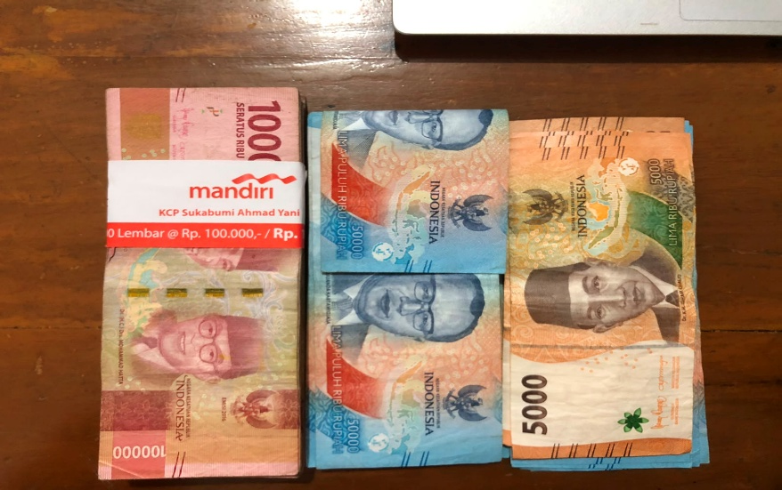 | 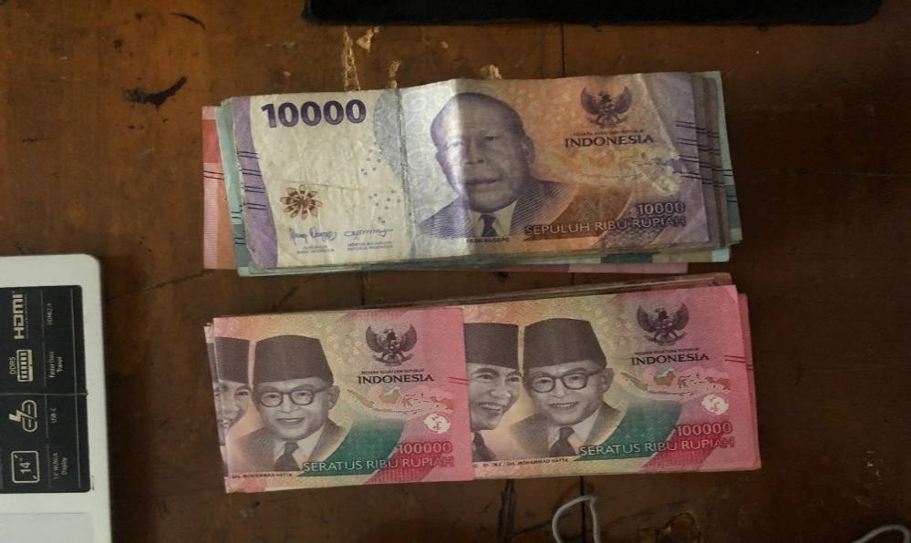 | 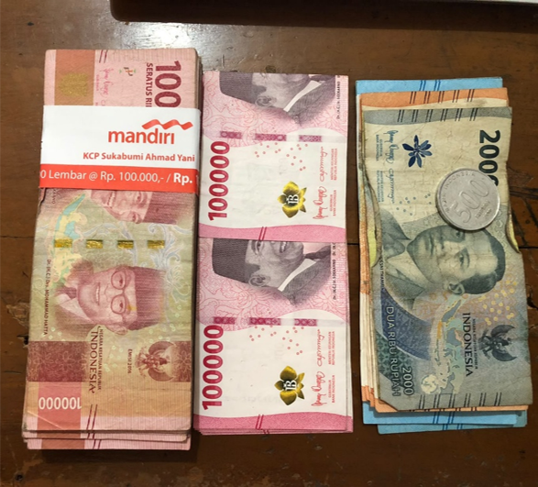
2. Bansos LKP (Infak bu lina sofi)
- Saldo Awal | 4,200,000 | 4,200,000 | 4,200,000
- Pemasukan | 0 | 0 | 0
- Pengeluaran | 0 | 0 | 0
- Saldo Akhir | 4,200,000 | 4,200,000 | 4,200,000
- Bukti Posisi Saldo

3. Tabungan Gelara
- Saldo Awal | 12,610,000 | 14,850,000 | 15,960,000
- Pemasukan | 2,240,000 | 1,110,000 | 1,480,000
-Bunga
- Pengeluaran | 0 | 0 | 300,000
- Saldo Akhir | 14,850,000 | 15,960,000 | 17,140,000
- Bukti Posisi Saldo

4. Tabungan Umum (sisa dana awal tahun ta 2324, 2425 dan 2526)
- Saldo Awal | 8,967,500 | 8,967,500 | Rp8,967,500
- Pemasukan | - | - | Rp0
- Pengeluaran | - | - | Rp0
- Saldo Akhir | 8,967,500 | 8,967,500 | 8,967,500
- Bukti Posisi Saldo

5. Tabungan Qurban Sapi Civitas Asrama
- Saldo Awal | 71,908 | 71,908 | 71,908
- Pemasukan | 0 | 0 | 0
-Bunga+sisa saldo bulan mei 2025 | 0 | 0 | 90
- Pengeluaran | 0 | 0
- Saldo Akhir | 71,908 | 71,908 | 71,998
- Bukti Posisi Saldo
 | 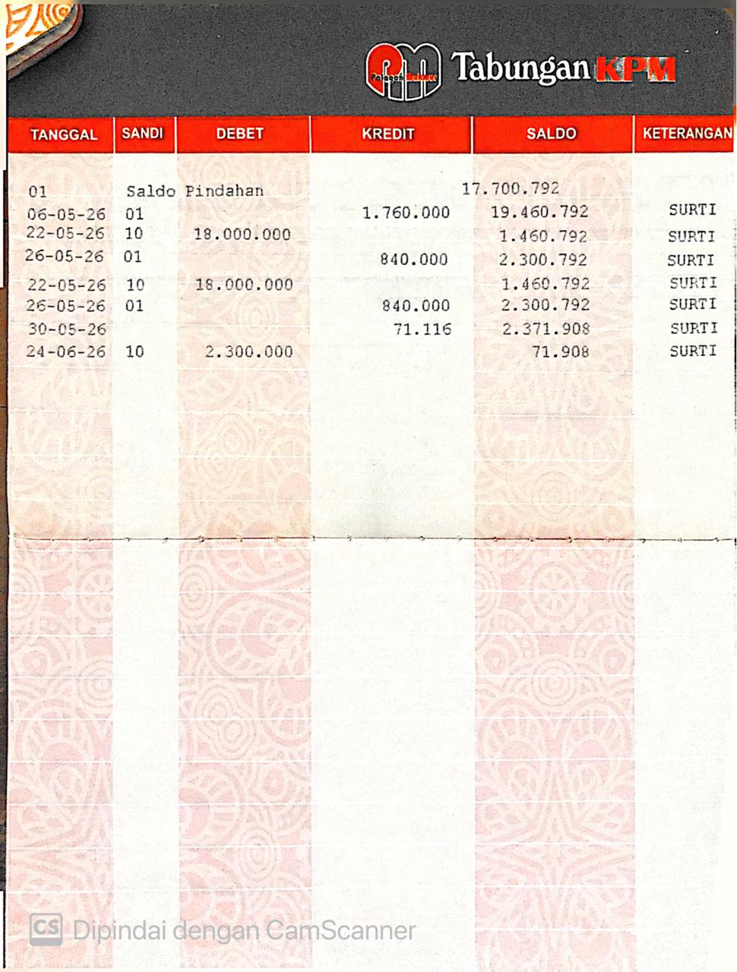
6. Hasil Pertanian dll
- Saldo Awal | 1,825,800 | 25,800 | 1,162,800
- Pemasukan | - | 1,137,000 | 0
- Pengeluaran | 1,800,000 | 0 | 1137000
- Saldo Akhir | 25,800 | 1,162,800 | 25,800
- Bukti Posisi Saldo

7. Infak Gelara
- Saldo Awal | 1,203,500 | 2,099,500 | 2,543,500
- Pemasukan | 896,000 | 444,000 | 592000
- Pengeluaran | - | - | 0
- Saldo Akhir | 2,099,500 | 2,543,500 | 3,135,500
- Bukti Posisi Saldo

